Worksheet
Изображение* | ID | Код | Артикул* | Название товара* | Цена, руб.* | Основной | Удаленный | В пути | 0 | Ваш заказ
КОТЛЫ и оборудование для котельных
Группы быстрого монтажа
Группы быстрого монтажа VIEIR
Группы из нержавеющей стали
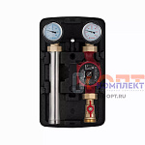 | 884146 | VER-001008 | VP226 | Насосная группа прямого контура из нержавеющей стали 1 1/2"x 1" VER PRO (2/1шт) | 10 626.04 руб. | 0 | 0 | 0 | шт | 0
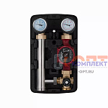 | 884147 | VER-001009 | VP227 | Насосная группа с 4-х ходовым смес клапаном НЕРЖ 1 1/2"x 1" универ (левая/правая) VER PRO (2/1шт) | 15 220.39 руб. | 2 | 0 | 0 | шт | 0
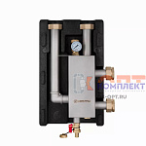 | 884149 | VER-001011 | VP235 | Гидрострелка из нержавеющей стали 1 1/2"x 1 1/4" (1шт) | 13 529.40 руб. | 1 | 0 | 0 | шт | 0
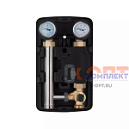 | 886000 | VER-001398 | VP230A | Насосная группа из нерж. стали с трехходовым смесительным клапаном 1 1/2"x 1" (2/1шт) БЕЗ НАСОСА | 12 792.62 руб. | >10 | 0 | 0 | шт | 0
 | 955741 | VER-001602 | VP226A | Насосная группа из нерж. стали быстрого монтажа прямого контура 1 1/2"x 1" (2/1шт) | 10 626.04 руб. | 0 | 0 | 0 | шт | 0
 | 955830 | VER-001765 | VP227A | Насосная группа из нерж. стали с четырехходовым термостатическим смесительным клапаном 1 1/2"x 1" (2 | 15 220.39 руб. | 0 | 0 | 0 | шт | 0
Группы из эмалированной стали
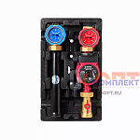 | 819056 | KIO-210001 | VR216 | Группа быстрого монтажа 11/2 высокотемпературного прямого контура С ШАР КРАНОМ без насоса (1/2шт) | 9 070.94 руб. | 6 | 0 | 0 | шт | 0
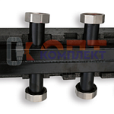 | 819059 | KIO-210004 | VR211.2 | Коллектор на 3 контура с накид. гайками 11/2, в теплоиз, сталь, до 70 кВт, VIEIR | 11 507.77 руб. | 3 | 0 | 0 | шт | 0
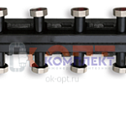 | 819060 | KIO-210005 | VR211.3 | Коллектор на 5 контуров с накид. гайками 1/12, в теплоиз, сталь, до 70 кВт, VIEIR | 15 421.19 руб. | 3 | 0 | 0 | шт | 0
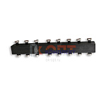 | 819061 | KIO-210006 | VR211.4 | Коллектор на 7 контуров с накид. гайками 1/12, в теплоиз, сталь, до 70 кВт, VIEIR | 19 588.27 руб. | 3 | 0 | 0 | шт | 0
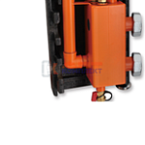 | 819062 | KIO-210007 | VR205 | Гидрострелка VR 11/2 в сборе с авт воздух, дренаж кран, с накид. гайками | 10 552.06 руб. | 5 | 0 | 0 | шт | 0
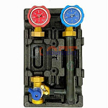 | 825204 | KIO-210009 | VR220L | Группа быстрого монтажа 11/2" подключ СЛЕВА в теплоиз. с термометрами С ТРЕХХОД. КЛАПАН без насоса | 11 018.59 руб. | 5 | 0 | 0 | шт | 0
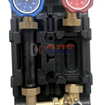 | 825205 | KIO-210010 | VR220R | Группа быстрого монтажа 11/2" подключ СПРАВА в теплоиз. с термометр С ТРЕХХОД. КЛАПАН без насоса | 11 018.59 руб. | 6 | 0 | 0 | шт | 0
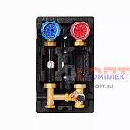 | 886070 | VER-001492 | VR217 | Насосная группа с трехходовым смесительным клапаном (2/1шт) | 12 623.52 руб. | 9 | 0 | 0 | шт | 0
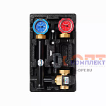 | 885846 | VER-001546 | VR218 | Насосная группа с трехходовым смесительным клапаном "ViEiR"(2/1шт) | 12 920.95 руб. | 4 | 0 | 0 | шт | 0
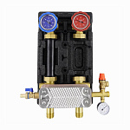 | 955742 | VER-001615 | VR222 | Насосная группа с теплообменником (2/1шт) | 24 769.93 руб. | 8 | 0 | 0 | шт | 0
Комплектующие
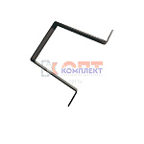 | 819063 | KIO-210008 | VR210A | Кронштейн крепления коллектора (1/100шт) | 886.26 руб. | 3 | 0 | 0 | шт | 0
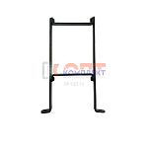 | 829305 | KIO-210011 | VR209A | Кронштейны крепления коллектора с отступом ПАРА (1/100шт) | 528.43 руб. | >10 | 0 | 0 | шт | 0
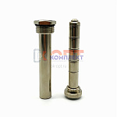 | 885006 | VER-001088 | VR1134 | Магнитный уловитель для гидрострелки 3/4" (50/1шт) | 1 321.08 руб. | 5 | 0 | 0 | шт | 0
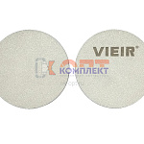 | 955778 | VER-001677 | VR211-D | Заглушка (пластина) для коллектора 1 1/2"M (250/1пара) | 135.88 руб. | >10 | 0 | 0 | шт | 0
Группы быстрого монтажа VALTEC
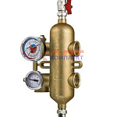 | 819044 | VLC-811058 | VT.VAR00.G.07 | Гидравлическая стрелка для систем VARIMIX 1 1/4" бронза (Италия) | 43 409.00 руб. | 0 | 1 | 0 | шт | 0
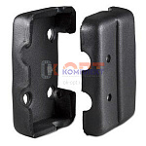 | 819045 | VLC-811059 | VT.TVR00.FP.07 | Теплоизоляция для гидравлической стрелки VT. VAR.00 | 5 216.00 руб. | 0 | 0 | 0 | шт | 0
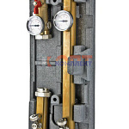 | 819046 | VLC-811060 | VT.VAR10.G.07 | Насосная группа высокотемп. контура для систем VARIMIX 1 1/4" бронза (Италия) | 46 022.00 руб. | 0 | 6 | 0 | шт | 0
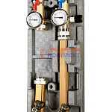 | 819047 | VLC-811061 | VT.VAR11.G.07 | Насосная группа высокотемп. контура с байпасом для систем VARIMIX 1 1/4" бронза (Италия) | 57 432.00 руб. | 0 | 9 | 0 | шт | 0
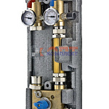 | 819048 | VLC-811062 | VT.VAR20.G.07 | Насосная группа с байпасом и трехходовым клапаном для систем VARIMIX 11/4" - 3W-KV4 бронза (Италия) | 73 160.00 руб. | 0 | 0 | 0 | шт | 0
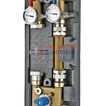 | 819049 | VLC-811063 | VT.VAR21.G.07 | Насосная группа с байпасом и четырехход. клапаном для систем VARIMIX 11/4" - 4W-KV4 бронза (Италия) | 71 544.00 руб. | 0 | 1 | 0 | шт | 0
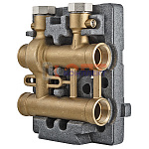 | 819050 | VLC-811064 | VT.VAR30.G.07 | Коллекторный модуль для систем VARIMIX 1 1/4" бронза (Италия) | 33 727.00 руб. | 0 | 5 | 0 | шт | 0
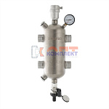 | 819051 | VLC-811065 | VT.VAR05.SS.06 | Гидравлическая стрелка из нерж. стали 1" | 17 235.00 руб. | 0 | 4 | 0 | шт | 0
 | 819052 | VLC-811066 | VT.VAR05.SS.07 | Гидравлическая стрелка из нерж. стали 1 1/4" | 26 031.00 руб. | 0 | 10 | 0 | шт | 0
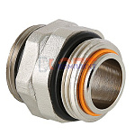 | 819390 | VLC-812012 | VT.0606.0.07 | Сдвоенный ниппель, 1 1/4"x1 1/4" (10 /80шт) | 3 311.00 руб. | 0 | >50 | 0 | шт | 0
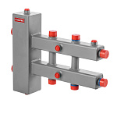 | 956395 | VLC-901194 | VTc.100.SN.070603 | Гидроразделитель с коллектором горизонтальный, 3 контура, до 70 кВт | 14 902.00 руб. | 0 | 10 | 0 | шт | 0
 | 956396 | VLC-901195 | VTc.100.SN.070605 | Гидроразделитель с коллектором горизонтальный, 5 контуров, до 70 кВт | 19 369.00 руб. | 0 | 6 | 0 | шт | 0
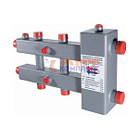 | 819053 | VLC-911001 | VTc.100.SH.070603 | Гидроразделитель сталь с колл., гориз., 3 контура, до 70 кВт | 0.00 руб. | 0 | 0 | 0 | шт | 0
 | 819054 | VLC-911002 | VTc.100.SH.070605 | Гидроразделитель сталь с колл., гориз., 5 контуров, до 70 кВт | 17 274.00 руб. | 0 | 0 | 0 | шт | 0
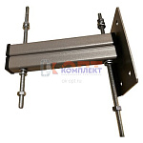 | 819055 | VLC-911003 | VTc.100.S.U | Кронштейн крепл. универс. для гидрообвязки | 507.00 руб. | 0 | >100 | 0 | шт | 0
Группы быстрого монтажа MEIBES
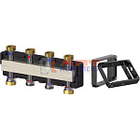 | 890082 | VLC-901056 | M66301.921RU | Коллектор распределительный до 3 насосных групп, нерж сталь (с комплектом кронштейнов) | 32 995.00 руб. | 0 | 1 | 0 | шт | 0
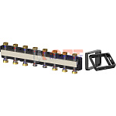 | 890083 | VLC-901057 | M66301.931RU | Коллектор распределительный до 5 насосных групп, нерж сталь (с комплектом кронштейнов) | 45 181.00 руб. | 0 | 1 | 0 | шт | 0
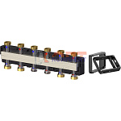 | 890084 | VLC-901058 | M66301.941RU | Коллектор распределительный до 7 насосных групп, нерж сталь (с комплектом кронштейнов) | 57 398.00 руб. | 0 | 1 | 0 | шт | 0
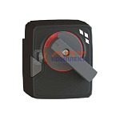 | 890085 | VLC-901059 | M66341RU | Привод поворотный 3-поз, 230В, 50-60Гц, 5Вт, 10Нм, 120с/90°, IP42 | 6 663.00 руб. | 0 | 0 | 0 | шт | 0
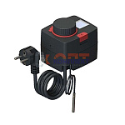 | 890086 | VLC-901060 | A66341.37 | Привод MFR с электронным термостатом 5-90°С и дисплеем, 230 В | 14 557.00 руб. | 0 | 1 | 0 | шт | 0
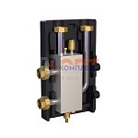 | 890087 | VLC-901061 | M66391.21RU | Гидравлическая стрелка Ду25, 2 м3/час, 60 кВт, 1", нерж сталь | 40 642.00 руб. | 0 | 1 | 0 | шт | 0
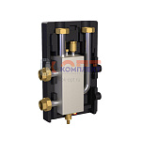 | 890088 | VLC-901062 | M66391.31RU | Гидравлическая стрелка Ду32, 3 м3/час, 85 кВт, 1 1/4", нерж сталь | 40 825.00 руб. | 0 | 0 | 0 | шт | 0
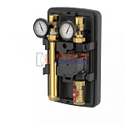 | 890089 | VLC-901063 | M66911EA | Насосная группа MeiFlow TOP S UC DN25 без насоса | 19 498.00 руб. | 0 | 0 | 0 | шт | 0
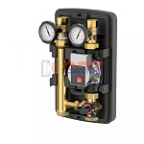 | 890090 | VLC-901064 | M66931EA | Насосная группа MeiFlow TOP S MC DN25 без насоса | 28 924.00 руб. | 0 | 0 | 0 | шт | 0
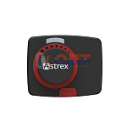 | 890125 | VLC-901104 | A66341 | Привод MSM поворотный 3-поз, 230В, 50-60Гц, 5Вт, 10Нм, 120с/90°, IP42 | 6 663.00 руб. | 0 | 1 | 0 | шт | 0
 | 956799 | VLC-902080 | M66931EAM | Насосная группа MeiFlow TOP S MC DN25 с приводом без насоса | 36 575.00 руб. | 0 | 0 | 0 | шт | 0
Модули быстрого монтажа VIEIR SMARTBOX
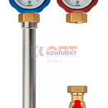 | 955831 | VER-001777 | VR221 | Насосная группа прямого контура, 1"x3/4" (4/1шт) | 7 108.18 руб. | 4 | 0 | 0 | шт | 0
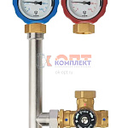 | 955832 | VER-001778 | VR223 | Насосная группа с четырехходовым термостатическим смесительным клапаном, 1"x3/4" (4/1шт) | 12 511.79 руб. | 3 | 0 | 0 | шт | 0
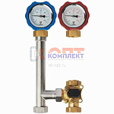 | 955833 | VER-001779 | VR224 | Насосная группа с трехходовым смесительным клапаном, 1"x3/4" (4/1шт) | 8 891.27 руб. | 5 | 0 | 0 | шт | 0
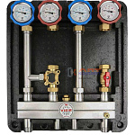 | 955834 | VER-001780 | VR219-2 | Распределительный коллектор в блочной теплоизоляции SMARTBOX для 2 насосных групп, 1"HP (1шт) | 25 144.37 руб. | 2 | 0 | 0 | шт | 0
 | 955835 | VER-001781 | VR219-3 | Распределительный коллектор в блочной теплоизоляции SMARTBOX для 3 насосных групп, 1"HP (1шт) | 34 577.66 руб. | 1 | 0 | 0 | шт | 0
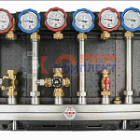 | 955836 | VER-001782 | VR219-4 | Распределительный коллектор в блочной теплоизоляции SMARTBOX для 4 насосных групп, 1"HP (1шт) | 44 196.65 руб. | 1 | 0 | 0 | шт | 0

